TDSheet
 |  |  |  | ООО "ПУЛЬС Воронеж"
 |  |  |  | 394028, Воронежская обл, Воронеж г, Базовая ул, дом № 9, корпус Б
 |  |  |  | ОГРН: 1133668032420
 |  |  |  | ИНН/КПП: 3663098839/366301001
 |  |  |  | Тел.: +7 +7 (473) 233-35-47
 |  |  |  | E-mail: n.zademidko_vrn@puls.ru
 |  |  |  | www.puls.ru

ИНН 3663098839

Исх. № ВРН01223260 /П от 27.07.2026

Заказчик: ФЕДЕРАЛЬНОЕ КАЗЕННОЕ УЧРЕЖДЕНИЕ ЗДРАВООХРАНЕНИЯ "МЕДИКО-САНИТАРНАЯ ЧАСТЬ № 68 ФЕДЕРАЛЬНОЙ СЛУЖБЫ ИСПОЛНЕНИЯ НАКАЗАНИЙ"

В ответ на Ваш запрос цен компания ООО "ПУЛЬС Воронеж" предлагает осуществить поставку медикаментов по указанным ценам:

№ п/п | МНН | Наименование, форма, дозировка, фасовка | Производитель, страна происхождения | Ед. изм. | Кол- во | Ставка НДС, % | Ж Н В Л П | Цена за ед. с учетом НДС, руб. | Сумма с учетом НДС, руб.
1 | Альбумин человека | Альбумин р-р д/инфуз 10 % фл 100 мл х1 | Микроген - Иммунопрепарат, Россия | уп. | 1 | 10% | Да | 4,050.00 | 4,050.00
2 | Спиронолактон | Верошпирон табл 25 мг х60 | Gedeon Richter-Рус, Венгрия/Россия | уп. | 10 | 10% | Да | 313.20 | 3,132.00
3 | Галоперидол | Галоперидол р-р в/в, в/м введ 5 мг/мл амп 1 мл х10 # | Озон, Россия | уп. | 5 | 10% | Да | 152.30 | 761.50
4 | Галоперидол | Галоперидол табл 5 мг х50 # * | Озон Фарм, Россия | уп. | 5 | 10% | Да | 74.00 | 370.00
5 | Повидон-Йод+[Калия йодид] | Йодопирон р-р д/наруж прим 1 % фл 100 мл х1 | Флора Кавказа, Россия | уп. | 10 | 10% | Нет | 218.00 | 2,180.00
6 | Кветиапин | Кветиапин табл п/о плен 100 мг х60 # | Озон, Россия | уп. | 2 | 10% | Да | 852.00 | 1,704.00
7 | Диоксометилтетрагидропиримидин+Сульфадиметоксин+Тримекаин+Хлорамфеникол | Левосин мазь д/наруж прим туба 40 г х1 # * | Нижфарм, Россия | уп. | 20 | 10% | Да | 139.20 | 2,784.00
8 | Перициазин | Неулептил капс 10 мг х50 | Famar Health Care Services Madrid, S.A.U., Испания | уп. | 1 | 10% | Да | 266.00 | 266.00
9 | Пароксетин | Пароксетин-СЗ табл п/о плен 20 мг х30 | Северная звезда, Россия | уп. | 5 | 10% | Да | 273.00 | 1,365.00
10 | Тиоридазин | Сонапакс табл п/о 25 мг х60 | Pharmaceutical Works Jelfa S.A., Польша | уп. | 10 | 10% | Да | 460.20 | 4,602.00
11 | Тикагрелор | Тикагрелор-Вертекс табл п/о плен 90 мг х168 | Вертекс, Россия | уп. | 2 | 10% | Да | 6,943.44 | 13,886.88
12 | Тригексифенидил | Тригексифенидил Органика табл 2 мг х50 <> | Органика, Россия | уп. | 5 | 10% | Да | 72.50 | 362.50
13 | Дапаглифлозин | Форсига табл п/о плен 10 мг х90 | АстраЗенека Индастриз ООО, Россия | уп. | 2 | 10% | Да | 7,357.50 | 14,715.00
14 | Валсартан+Сакубитрил | Юперио табл п/о плен 50 мг (25.7 мг+24.3 мг) х56 | Новартис Нева ООО, Россия | уп. | 6 | 10% | Да | 4,412.80 | 26,476.80
 |  |  |  |  |  |  |  |  | 76,655.68

В стоимость товара включена упаковка, доставка, разгрузка, налоги, сборы, таможенные пошлины, и другие обязательные платежи, установленные законодательством Российской Федерации, страхование, а также любые иные расходы Поставщика связанные с исполнением Договора. Остаточный срок годности не менее 12 месяцев Цены актуальны в течение 5 дней


 | Директор

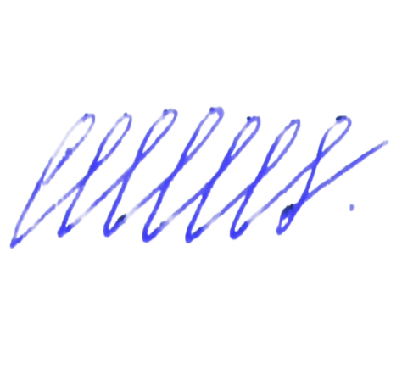

 | ____________________ | Самохвалов Юрий Федорович
 | М.П.

